CALCOLO
 |  |  |  |  |  | Da allegare al titolo edilizio in questo formato (.XLSX), non occorre stampa pdf |  |  |  |  |  |  |  |  | Allegato 1C PREVIGENTE - aggiornamento 01/09/2025 C-PORTAL
ALLEGATO 1C PREVIGENTE - PROSPETTO DI CALCOLO DEL CONTRIBUTO DI COSTRUZIONE - METODO PREVIGENTE (agg. 01/09/2025) sostitutisce i precedenti |  |  |  |  |  |  |  |  |  |  |  |  |  |  | Pag 1/8 | L’utilizzo della disciplina pre-vigente presuppone, nel calcolo dei contributi dovuti, l’utilizzo delle superfici utili e superfici non residenziali (SU – SNR) e concetti definiti dalla disciplina
 |  |  |  |  |  |  |  |  |  |  |  |  |  |  |  | pre-vigente (DCC 25/79 del 09/02/2000 – DCC 140/77 del 30/05/2000 – DCC 257/54 del 19/12/2005).
ONERI DI URBANIZZAZIONE PRIMARIA (U1) E SECONDARIA (U2) |  |  |  |  |  |  |  |  |  |  |  |  | C-PORTAL
 |  |  |  |  |  |  |  |  |  |  |  |  |  |  |  | Estratto dalla DCC n. 25/79 del 09/02/2000 | Estratto dalla DCC n. 140/77 del 30/05/2000
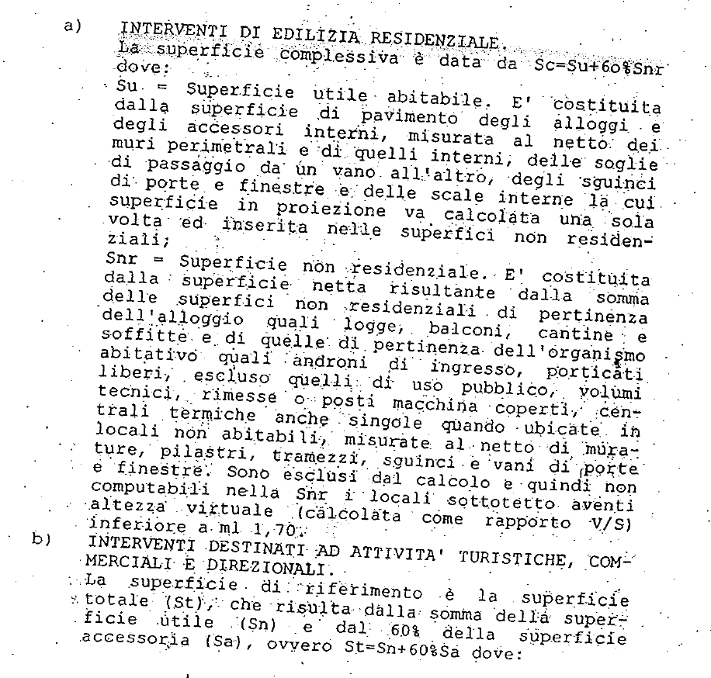
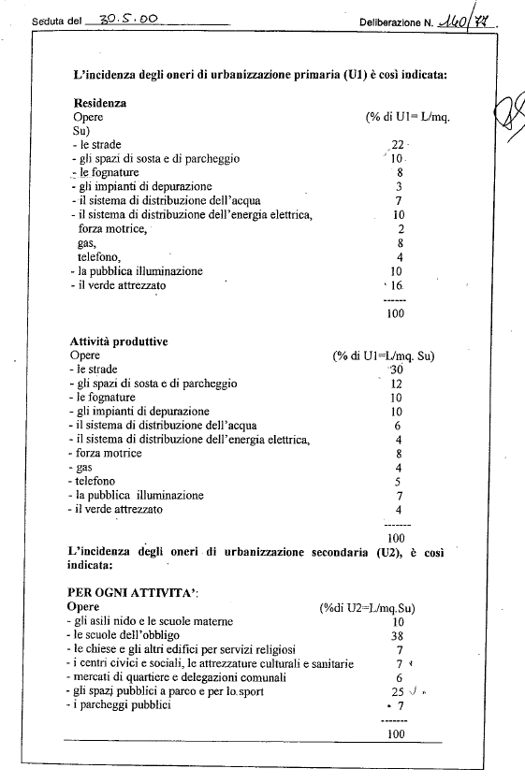
 |  |  |  | Superficie |  | Dest. Uso | Tariffa |  | % scomputo (1=nessuno scomputo; 0=scomputo 100%)
 |  |  |  | (mq) |  |  | (€/mq)
 |  | U1 | = |  | x |  |  | x | 1.00 |  |  |  | = | € -

 |  |  |  | Superficie |  |  | Tariffa |  | % scomputo (1=nessuno scomputo; 0,7=scomputo 30%)
 |  |  |  | (mq) |  |  | (€/mq)
 |  | U2 | = |  | x |  |  | x | 1.00 |  |  |  | = | € -

 |  |  |  |  |  |  |  |  |  |  |  | TOTALE |  | € -

 |  |  |  | Superficie |  | Dest. Uso | Tariffa |  | % scomputo (1=nessuno scomputo; 0=scomputo 100%)
 |  |  |  | (mq) |  |  | (€/mq)
 |  | U1 | = |  | x |  |  | x | 1.00 |  |  |  | = | € -

 |  |  |  | Superficie |  |  | Tariffa |  | % scomputo (1=nessuno scomputo; 0,7=scomputo 30%)
 |  |  |  | (mq) |  |  | (€/mq)
 |  | U2 | = |  | x |  |  | x | 1.00 |  |  |  | = | € -

 |  |  |  |  |  |  |  |  |  |  |  | TOTALE |  | € -

 |  |  |  | Superficie |  | Dest. Uso | Tariffa |  | % scomputo (1=nessuno scomputo; 0=scomputo 100%)
 |  |  |  | (mq) |  |  | (€/mq)
 |  | U1 | = |  | x |  |  | x | 1.00 |  |  |  | = | € -

 |  |  |  | Superficie |  |  | Tariffa |  | % scomputo (1=nessuno scomputo; 0,7=scomputo 30%)
 |  |  |  | (mq) |  |  | (€/mq)
 |  | U2 | = |  | x |  |  | x | 1.00 |  |  |  | = | € -

 |  |  |  |  |  |  |  |  |  |  |  | TOTALE |  | € -

 |  | Produrre dimostrazione grafica/analitica delle superfici (campitura e tabella su apposito elaborato) |  |  |  |  |  |  |  |  |  | TOTALE U1/U2 |  | € -

ALLEGATO 1C PREVIGENTE - PROSPETTO DI CALCOLO DEL CONTRIBUTO DI COSTRUZIONE - METODO PREVIGENTE |  |  |  |  |  |  |  |  |  |  |  |  |  |  | Pag 2/8

CONTRIBUTO DI DISINQUINAMENTO (D) E SISTEMAZIONE (S)

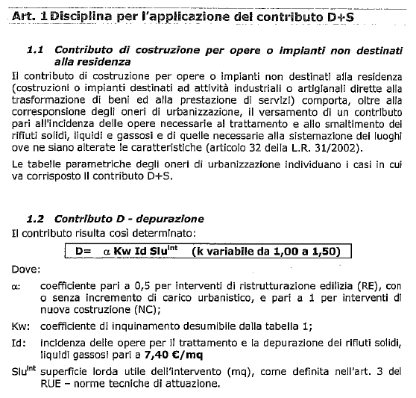
 |  |  |  | Superficie |  | Tariffa |  | Coeff. Α |  | Coeff. B (vedi tabella 10.1) |  |  |  |  |  | Estratto dalla DCC n. 257/54 del 19/12/2005
 |  |  |  | (mq) |  | (€/mq)
 |  | D | = |  | x |  | x |  | x |  |  |  | = | € - |  |  | Coefficiente B
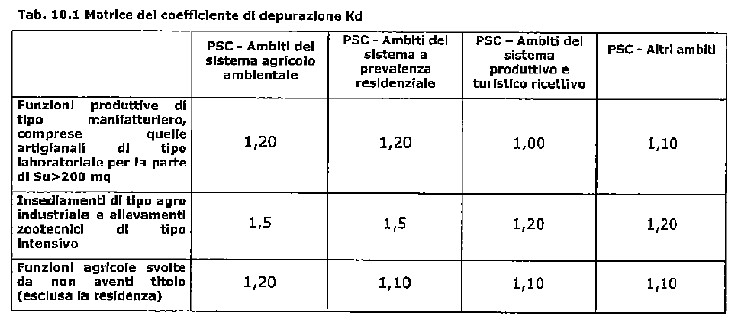
 |  |  |  | Superficie |  | Tariffa |  | Coeff. Α |  | Coeff. B (vedi tabella 10.1)
 |  |  |  | (mq) |  | (€/mq)
 |  | S | = |  | x |  | x |  | x |  |  |  | = | € -
 |  |  |  | "S" Solo per attività estrattive
 |  |  |  |  |  |  |  |  |  |  |  |  |  | € -

 |  |  |  | Superficie |  | Tariffa |  | Coeff. Α |  | Coeff. B (vedi tabella 10.1)
 |  |  |  | (mq) |  | (€/mq)
 |  | D | = |  | x |  | x |  | x |  |  |  | = | € -

 |  |  |  | Superficie |  | Tariffa |  | Coeff. Α |  | Coeff. B (vedi tabella 10.1)
 |  |  |  | (mq) |  | (€/mq)
 |  | S | = |  | x |  | x |  | x |  |  |  | = | € -
 |  |  |  | "S" Solo per attività estrattive
 |  |  |  |  |  |  |  |  |  |  |  |  |  | € -

 |  |  |  | Superficie |  | Tariffa |  | Coeff. Α |  | Coeff. B (vedi tabella 10.1)
 |  |  |  | (mq) |  | (€/mq)
 |  | D | = |  | x |  | x |  | x |  |  |  | = | € -

 |  |  |  | Superficie |  | Tariffa |  | Coeff. Α |  | Coeff. B (vedi tabella 10.1)
 |  |  |  | (mq) |  | (€/mq)
 |  | S | = |  | x |  | x |  | x |  |  |  | = | € -
 |  |  |  | "S" Solo per attività estrattive
 |  |  |  |  |  |  |  |  |  |  |  |  |  | € -

 |  | Produrre dimostrazione grafica delle superfici (campitura o polininea SLU e quantificazione in mq.) |  |  |  |  |  |  |  |  |  | TOTALE D+S |  | € - |  |  | Il Contributo S (nel metodo di calcolo previgente) è dovuto SOLO per le attività estrattive

ALLEGATO 1C PREVIGENTE - PROSPETTO DI CALCOLO DEL CONTRIBUTO DI COSTRUZIONE - METODO PREVIGENTE |  |  |  |  |  |  |  |  |  |  |  |  |  |  | Pag 3/8 | Tariffa "Id" soggetta ad aggiornamento ISTAT annuale (consultare delibera aggiornamento)

COSTO DI COSTRUZIONE (CC)

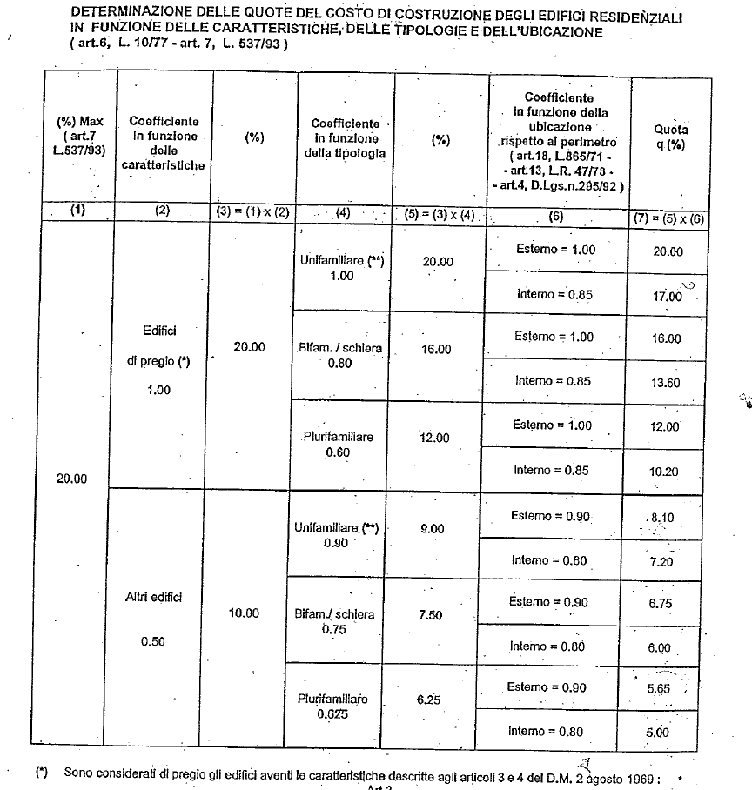
 |  |  |  |  |  |  |  |  |  |  |  |  |  |  |  | Percentuali di applicazione del Costo di Costruzione per funzione residenziale
 |  |  |  |  |  | CALCOLO CON COMPUTO METRICO IN PERCENTUALE |  |  |  |  |  |  |  |  |  |  | Percentuali di applicazione del Costo di Costruzione per funzioni NON residenziali
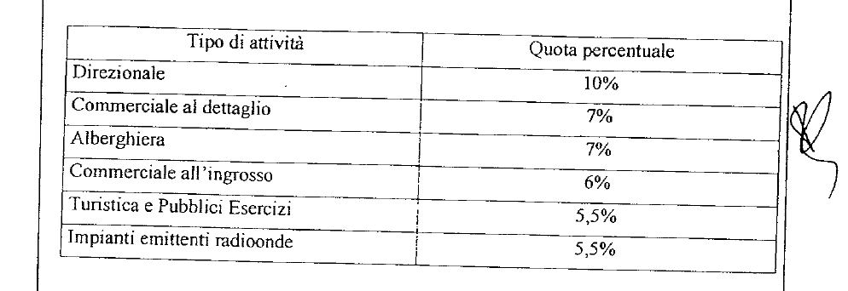
 |  |  |  | Importo CME |  | % applicazione
 |  |  |  | €
 |  | CC1 | = |  | x |  |  |  |  |  |  |  | = | € -

 |  |  |  | Importo |  | % applicazione
 |  |  |  | €
 |  | CC2 | = |  | x |  |  |  |  |  |  |  | = | € -

 |  |  |  | Importo |  | % applicazione
 |  |  |  | €
 |  | CC3 | = | - € | x |  |  |  |  |  |  |  | = | € -

 |  |  |  | Importo |  | % applicazione |  |  |  |  |  |  |  |  |  |  | LE PERCENTUALI D'APPLICAZIONE DEL COSTO DI COSTRUZIONE PER FUNZIONI
 |  |  |  | € |  |  |  |  |  |  |  |  |  |  |  |  | NON RESIDENZIALI SONO RIDOTTE DEL 50% IN CASO DI RISTRUTTURAZIONE EDILIZIA
 |  | CC4 | = | - € | x |  |  |  |  |  |  |  | = | € -

 |  |  |  |  |  |  |  |  |  |  |  |  |  | € -

 |  |  |  |  |  | CALCOLO CON METODO TABELLARE (COMPILARE SCHEDA CC TABELLARE)

 |  |  | CC Tabellare (vedi foglio) |  |  |  |  |  |  |  |  |  | = | € -

 |  | Produrre computo metrico oppure calcolo CC tabellare (a seconda della casistica) |  |  |  |  |  |  |  |  |  | TOTALE CC |  | € -

ALLEGATO 1C PREVIGENTE - PROSPETTO DI CALCOLO DEL CONTRIBUTO DI COSTRUZIONE - METODO PREVIGENTE |  |  |  |  |  |  |  |  |  |  |  |  |  |  | Pag 4/8

MONETIZZAZIONE PARCHEGGI PUBBLICI (MPS)

 |  |  |  | Tipologia Superficie |  | Superficie |  | Standard
 |  |  |  |  |  | (mq) |  |  |  | (mq)
 |  | Area dotazione | = |  |  |  | x |  | = | 0.00 |  | Produrre dimostrazione grafica delle superfici lorde SLU
 |  |  |  |  |  |  |  |  |  |  |  | (campitura o polilinea su apposito elaborato grafico
 |  | Area dotazione | = |  |  |  | x |  | = | 0.00 |  | con indicazione della superficie in mq.) |  |  |  | Interno = area interna al T.U. così come definito alla Tav. CTP 3 del PSC (o RUE cartografico interattivo)
 |  |  |  |  |  |  |  |  |  |  |  |  |  |  |  | Esterno = area interna al T.U. così come definito alla Tav. CTP 3 del PSC (o RUE cartografico interattivo)
 |  |  |  |  |  |  |  | TOTALE DOTAZIONE (Area) | = | 0.00 |  | Da realizzare e cedere, oppure monetizzare

 |  |  |  | Si richiede la monetizzazione delle dotazioni territoriali? |  |  |  |  |  | SI |  | Verificare con S.O. Conformità

 |  |  |  | Area dotazione |  | Tariffa
 |  |  |  | (mq) |  | (€/mq)
 |  | MSP1 | = | 0.00 | x |  |  |  | = | € - |  | Per la tariffa consultare gli aggiornamenti ISTAT (link)

 | DOTAZIONE CALCOLATA SULLA DIFFERENZA TRA STATO DI FATTO (SdF) E STATO DI PROGETTO (SdP)

 |  |  |  | Tipologia Superficie |  | Superficie |  | Standard
 |  |  |  |  |  | (mq) |  |  |  | (mq)
 |  | Area (SdF) | = |  |  |  | x |  | = | 0.00 |  | Produrre dimostrazione grafica delle superfici lorde SLU
 |  |  |  |  |  |  |  |  |  |  |  | (campitura o polilinea su apposito elaborato grafico
 |  | Area (SdP) | = |  |  |  | x |  | = | 0.00 |  | con indicazione della superficie in mq.)

 |  |  |  |  |  |  |  | TOTALE DOTAZIONE (Area) | = | 0.00 |  | Da realizzare e cedere, oppure monetizzare

 |  |  |  | Si richiede la monetizzazione delle dotazioni territoriali? |  |  |  |  |  | SI |  | Verificare con S.O. Conformità

 |  |  |  | Area dotazione |  | Tariffa
 |  |  |  | (mq) |  | (€/mq)
 |  | MSP2 | = | 0.00 | x |  |  |  | = | € - |  | Per la tariffa consultare gli aggiornamenti ISTAT (link)

ALLEGATO 1C PREVIGENTE - PROSPETTO DI CALCOLO DEL CONTRIBUTO DI COSTRUZIONE - METODO PREVIGENTE |  |  |  |  |  |  |  |  |  |  |  |  |  |  | Pag 5/8

MONETIZZAZIONE PARCHEGGI PRIVATI (MPP)

 |  |  |  | Tipologia Superficie |  | Superficie |  | Standard
 |  |  |  |  |  | (mq) |  |  |  | (mq) |  | MONETIZZAZIONE PARCHEGGI PRIVATI
 |  | Area dotazione | = |  |  |  | x |  | = | 0.00 |  | POSSIBILE SOLO SE AMMESSA DA RUE
 |  |  |  |  |  |  |  |  |  |  |  | VERIFICARE CON S.O. CONFORMITA'
 |  | Area dotazione | = |  |  |  | x |  | = | 0.00

 |  |  |  |  |  |  |  | TOTALE DOTAZIONE (Area) | = | 0.00 |  | Da reperire

 |  |  |  | E' possibile monetizzare i parcheggi privati? |  |  |  |  |  | SI |  | Verificare con S.O. Conformità
 |  |  |  |  |  |  |  |  |  |  |  | Produrre dimostrazione grafica delle superfici lorde SLU
 |  |  |  | Area dotazione |  | Tariffa |  |  |  |  |  | (campitura o polilinea su apposito elaborato grafico
 |  |  |  | (mq) |  | (€/mq) |  |  |  |  |  | con indicazione della superficie in mq.)
 |  | MPP1 | = | 0.00 | x |  |  |  | = | € - |  | Per la tariffa consultare gli aggiornamenti ISTAT (link)

 | DOTAZIONE CALCOLATA SULLA DIFFERENZA TRA STATO DI FATTO (SdF) E STATO DI PROGETTO (SdP)

 |  |  |  | Tipologia Superficie |  | Superficie |  | Standard
 |  |  |  |  |  | (mq) |  |  |  | (mq) |  | MONETIZZAZIONE PARCHEGGI PRIVATI
 |  | Area (SdF) | = |  |  |  | x |  | = | 0.00 |  | POSSIBILE SOLO SE AMMESSA DA RUE
 |  |  |  |  |  |  |  |  |  |  |  | VERIFICARE CON S.O. CONFORMITA'
 |  | Area (SdP) | = |  |  |  | x |  | = | 0.00

 |  |  |  |  |  |  |  | TOTALE DOTAZIONE (Area) | = | 0.00 |  | Da reperire

 |  |  |  | E' possibile monetizzare i parcheggi privati? |  |  |  |  |  | SI |  | Verificare con S.O. Conformità
 |  |  |  |  |  |  |  |  |  |  |  | Produrre dimostrazione grafica delle superfici lorde SLU
 |  |  |  | Area dotazione |  | Tariffa |  |  |  |  |  | (campitura o polilinea su apposito elaborato grafico
 |  |  |  | (mq) |  | (€/mq) |  |  |  |  |  | con indicazione della superficie in mq.)
 |  | MPP2 | = | 0.00 | x |  |  |  | = | € - |  | Per la tariffa consultare gli aggiornamenti ISTAT (link)

ALLEGATO 1C PREVIGENTE - PROSPETTO DI CALCOLO DEL CONTRIBUTO DI COSTRUZIONE - METODO PREVIGENTE |  |  |  |  |  |  |  |  |  |  |  |  |  |  | Pag 6/8

MONETIZZAZIONE VERDE E ALTRI STANDARD (MVS)

 |  |  |  | Tipologia Superficie |  | Superficie |  | Standard
 |  |  |  |  |  | (mq) |  |  |  | (mq)
 |  | Area dotazione | = | SLU |  |  | x |  | = | 0.00 |  | VERDE ATTREZZATO

 |  | Area dotazione | = | Sf |  |  | x |  | = | 0.00 |  | ISTRUZIONE

 |  | Area dotazione | = | SLU |  |  | x |  | = | 0.00 |  | INTERESSE COMUNE

 |  | Area dotazione | = | Sf |  |  | x |  | = | 0.00 |  | CULTO

 |  |  |  |  |  |  |  | TOTALE DOTAZIONE (Area) | = | 0.00 |  | Da reperire o monetizzare

 |  |  |  | E' possibile monetizzare le dotazioni? |  |  |  |  |  | SI |  | Verificare con S.O. Conformità
 |  |  |  |  |  |  |  |  |  |  |  | Produrre dimostrazione grafica delle superfici lorde SLU
 |  |  |  | Area dotazione |  | Tariffa |  |  |  |  |  | (campitura o polilinea su apposito elaborato grafico
 |  |  |  | (mq) |  | (€/mq) |  |  |  |  |  | con indicazione della superficie in mq.)
 |  | MVS | = | 0.00 | x |  |  |  | = | € - |  | Per la tariffa consultare gli aggiornamenti ISTAT (link)

ALLEGATO 1C PREVIGENTE - PROSPETTO DI CALCOLO DEL CONTRIBUTO DI COSTRUZIONE - METODO PREVIGENTE |  |  |  |  |  |  |  |  |  |  |  |  |  |  | Pag 7/8

CONTRIBUTO PEREQUATIVO CITTA' PUBBLICA (artt. 1.2.4 e 1.2.9 RUE)

 |  |  |  |  |  |  | RUE |  | mq |  | RUE |  | mq
 |  | Classificazione area PRE-VIGENTE

 |  | Classificazione area VIGENTE

 |  |  |  |  |  |  |  |  |  |  |  |  |  | inserire importo
 |  | CALCOLO CONTRIBUTO CITTA' PUBBLICA |  |  |  |  | se dovuto, da quantificare e relazionare a parte

ALLEGATO 1C PREVIGENTE - PROSPETTO DI CALCOLO DEL CONTRIBUTO DI COSTRUZIONE - METODO PREVIGENTE |  |  |  |  |  |  |  |  |  |  |  |  |  |  | Pag 8/8

RIEPILOGO COMPLESSIVO DEI CONTRIBUTI DOVUTI

 |  | U1 |  | € - |  |  |  | Si richiede la rateizzazione? |  |  |  |  |  | NO

 |  | U2 |  | € - |  |  |  | Piano di rateizzazione (ammessa solo per importi > 5.000 €)
 |  |  |  |  |  |  |  | Versamento Rata n. 1 + Fidejussione importi residui |  |  |  |  |  | € -
 |  | CC |  | € - |  |  |  | Al momento della presentazione della SCIA o entro 30 gg dal rilascio del PdC
 |  |  |  |  |  |  |  |  |  |  |  |  | Importo fidejussione | € -
 |  | D |  | € - |  |  |  | Versamento Rata n. 2 |  |  |  |  |  | € -
 |  |  |  |  |  |  |  | Entro 9 mesi dalla presentazione della SCIA o dal rilascio del PdC
 |  | S |  | € - |  |  |  | Versamento Rata n. 3 |  |  |  |  |  | € -
 |  |  |  |  |  |  |  | Entro 18 mesi dalla presentazione della SCIA o dal rilascio del PdC

 |  | CdC |  | € - |  | TOTALE CONTRIBUTO DI COSTRUZIONE
 |  |  |  |  |  |  |  |  |  | MODALITA' DI VERSAMENTO (esclusivamente con PagoPA):
Presentezione: nella sezione pagamenti C-Portal valorizzare/compilare i campi degli importi autocalcolati/dovuti. Il servizio online permetterà di generare l'avviso di pagamento PagoPA o di pagare direttamente l'importo dovuto.
Integrazione oneri pratiche edilizie presentate entro il 24/11/2024 tramite C-Portal: entrare in C-Portal https://servizisuei.comune.parma.it, pratiche presentate, integrazione pratiche edilizie, presenta istanza, compilare dati richiesti, nella sezione oneri indicare natura/tipologa del contributo e importo dello stesso, entrare in pagamenti e selezionare la modalità, procedere al pagamento.
Integrazione oneri pratiche edilizie presentate dal 25/11/2024 tramite C-Portal: entrare in C-Portal https://servizisuei.comune.parma.it, la mia scrivania, individuare la pratica da integrare, azioni, integrazione spontanea, compilare dati richiesti, nella sezione oneri indicare natura/tipologa del contributo e importo dello stesso, entrare in pagamenti e selezionare la modalità, procedere al pagamento.
 |  | MPP |  | € - |  | MONETIZZAZIONE PARCHEGGI PRIVATI

 |  | MSP |  | € - |  | MONETIZZAZIONE PARCHEGGI PUBBLICI

 |  | MVS |  | € - |  | MONETIZZAZIONE VERDE E ALTRI STANDARD

 |  | Mtot |  | € - |  | TOTALE MONETIZZAZIONI

 |  | TOTALE |  | € - |  | TOTALE CDC E MONETIZZAZIONI
 |  |  |  |  |  | Da versare al momento della presentazione della SCIA o entro 30 gg dal rilascio del PdC, oppure secondo il piano di rateizzazione (solo per importi > 5.000 €)

 |  | CP |  | € - |  | CONTRIBUTO CITTA' PUBBLICA |  |  | Da versare al momento della presentazione del titolo edilizio o entro 30 gg dal rilascio
 |  |  |  |  |  |  |  |  | (non rateizzabile ai sensi della DD 2383/2020)

 |  | TOTALE |  | € - |  | Totale complessivo degli importi dovuti (CdC + Monetizzazioni + CP)

